Накладная-№3
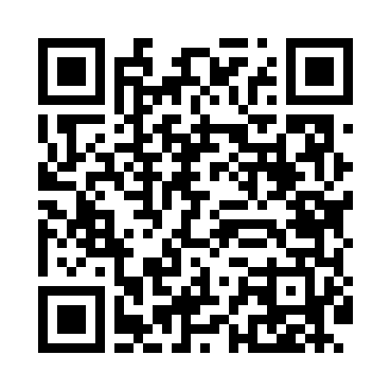
Номер товарно-транспортной накладной: |  |  | Торговый представитель: Amriyev Muhammad
Поставщик: Toshkent falcon fly 2 |  |  | Телефон торгового представителя: +998972880505
Дата отгрузки: 09.11.2025 |  |  | Контрагент: """" Klient
Дата консигнации: |  |  | Адрес:
Доставщик: |  |  | Телефон:
Телефон доставщика:
Время заказа: 09.11.2025 12:53:08
№ | Штрих-код | Название товаров (работ,услуг) | Количество | Количество в кейсе | Цена | Сумма
 |  |  | 15 |  |  | 60.2
1 | 6912345678919 | Складная пластиковая корзина для белья, 32×32 ×10 см, DB-140-65 | 2 | 2 шт. | 1 | 2
2 | 6920240023628 | Коврики напольные для ванной комнаты 40*60CM XP-23-62 | 1 | 1 шт. | 2.20 | 2.20
3 | 6920769140578 | Складная пластиковая корзина для белья DB-140 -57 | 2 | 2 шт. | 5.60 | 11.20
4 | 6920769140585 | Складная пластиковая корзина для белья DB-140 -58 | 2 | 2 шт. | 6.40 | 12.80
5 | 6920240023413 | Коврик для ванной и туалета, чехол для крышки унитаза 50*80CM XP-23-41 | 1 | 1 шт. | 5 | 5
6 | 6920240023598 | Коврики напольные для ванной комнаты 45*55CM XP-23-59 | 1 | 1 шт. | 3.70 | 3.70
7 | 6920240023277 | Коврики напольные для ванной комнаты 50*80CM XP-23-27 | 2 | 2 шт. | 3.80 | 7.60
8 | 6925080201184 | Ручной совок с веником для уборки пола DB-83- 125 | 1 | 1 шт. | 2.30 | 2.30
9 | 6973372230440 | Ручной совок с веником для уборки пола 792-20 23 DB-83-187 | 1 | 1 шт. | 3.60 | 3.60
10 | 6999988814010 | Складная пластиковая корзина для белья в боль шой каробке 38 шт DB-140-1 | 2 | 2 шт. | 4.90 | 9.80
Итого: 60.2$|->UZS: 752,500.00

